Лист1
SPIRIT раскладные ранцы с ортопедической спинкой, жестким дном и четырьмя большими пластиковыми ножками, удобные лямки, большой отдел внутри которого имеется разделитель еще на 2 отдела . по бокам 2 кармана на молнии, впереди еще одно отделение на молнии с отделениями для ручек , карандашей. Ранец по кругу оснащен светоотражающими элементами. Изделия оснащены магнитной застежкой, которая сама защелкивается при закрывании. При повороте защелки против часовой стрелки она легко отщелкивается. Сербия.
изображение | артикул | упаковка | цена | наличие | Ваш заказ
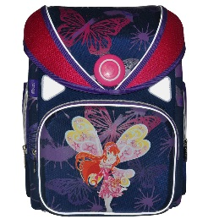 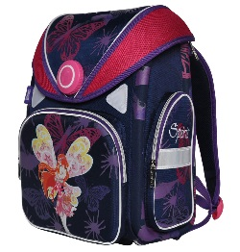 | TTS404515 | 1/16 | 1625 | 112
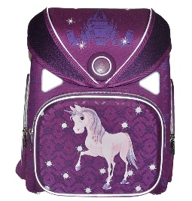 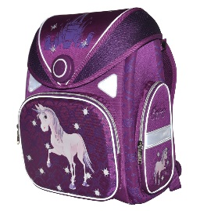 | TTS404518 | 1/16 | 1625 | 3
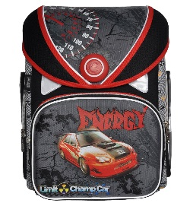 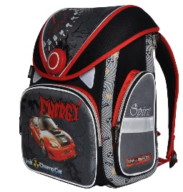 | TTS404510 | 1/16 | 1625 | 56
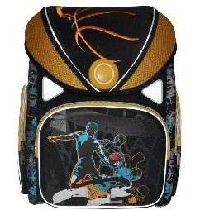 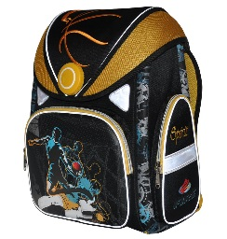 | TTS404508 | 1/16 | 1625 | 37
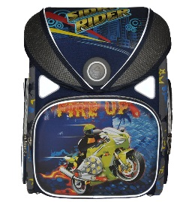 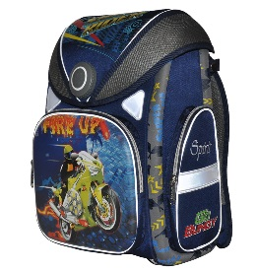 | TTS404513 | 1/16 | 1625 | 50
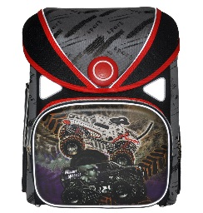 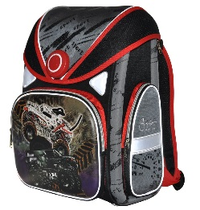 | TTS404511 | 1/16 | 1625 | 41
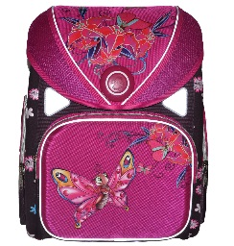 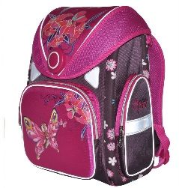 | TTS404514 | 1/16 | 1625 | 104
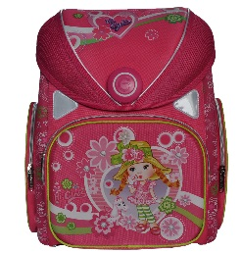 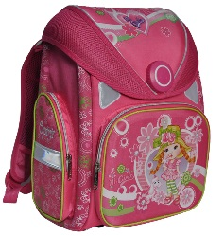 | TTS404516 | 1/16 | 1625 | 46
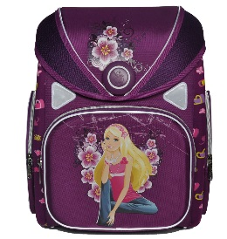 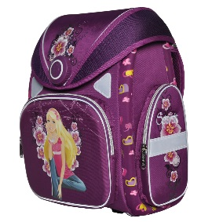 | TTS404517 | 1/16 | 1625 | 18
ИТОГО: |  |  |  |  | 0

